统计
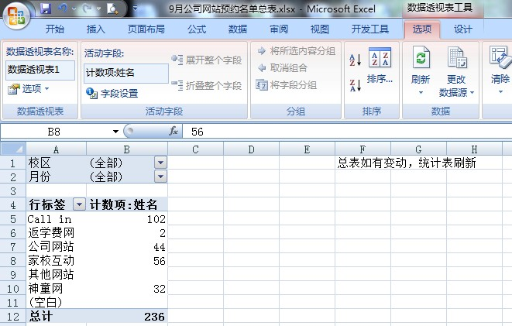
校区 | (全部) | 总表如有变动，需鼠标点击行标签内单元格，待选项出现再点刷新
月份 | 3

计数项:姓名
来源 | 汇总
大众点评网 | 159
远播教育网 | 4
微信 | 0
坦途教育网 | 6
手机官网 | 0
凯顿公司网站 | 4
爱早教网 | 2
教育宝 | 5
总计 | 180

